Sayfa1
 | FORM NO : LAB.FRM.31 / 06.03.2015 / Rev. 0
 | BİRİM : SERTİFİKASYON |  | DÖNEM: 2015 | SAYFA NO:

SICAKLIK DAYANIM TESTİ RAPORU

Tarih | 2017-06-19
Rapor Kodu | 190617.ALU.02
Ürün | SONOAFS-ALU.70
Çap | Ø127 mm
Boy | 1 m
Test Sonucu
Süre(dk) | Giriş Sıcaklığı (˚C) | Çıkış Sıcaklığı (˚C) | Fotoğraf No. | Değerlendirme
0 | - | - | 1-3 | Numune 2 saat boyunca 150ºC giriş sıcaklığında test edildi. Deney sonunda numunenin ceketinden bir parça kesilerek iç kanal fotoğraflandı. Numunenin izolasyon malzemesi deforme olmamıştır ve iç kanalında yırtılma, açılma gözlemlenmemiştir.
60 | 154 | 138
120 | 144 | 133
180 | 146 | 135
240 | 152 | 138

FOTOĞRAFLAR

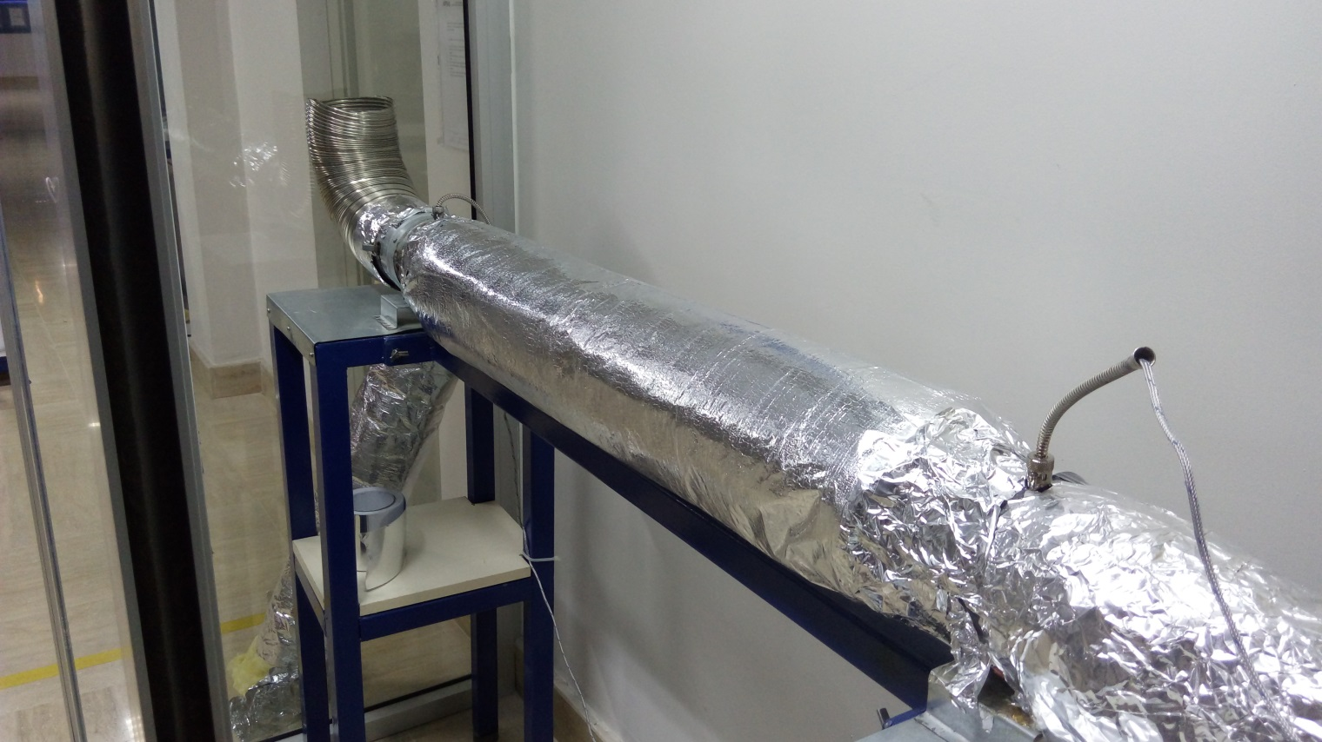

1
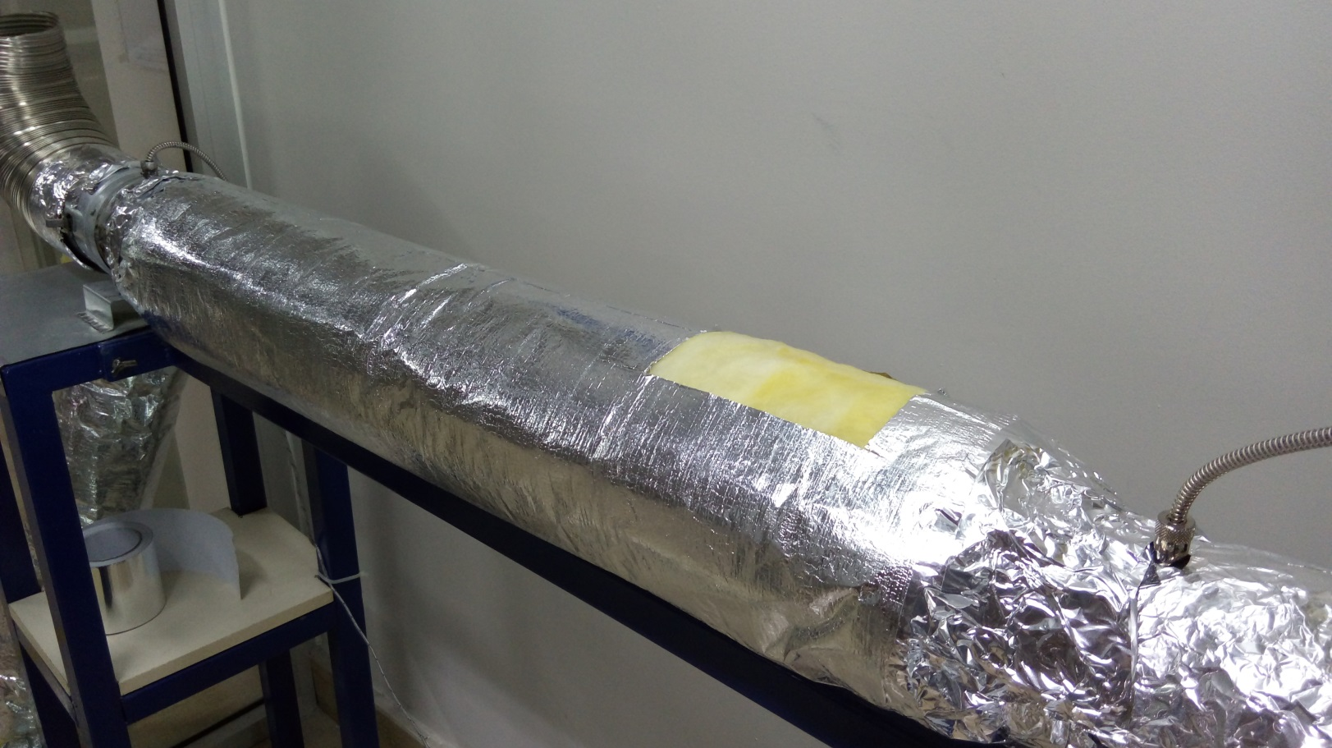

2
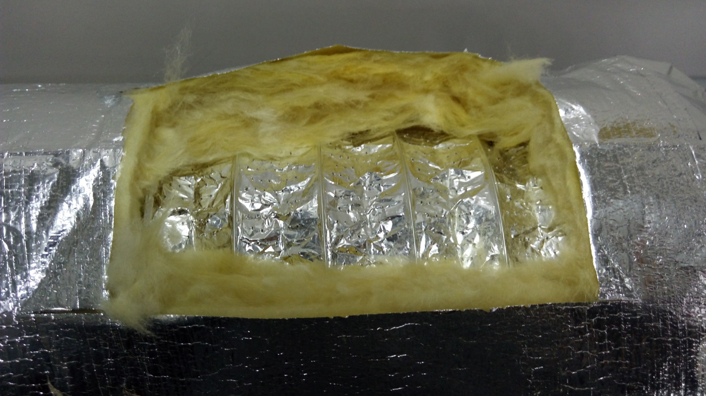

3

